Hoja1
SECCIÓN | MUJERES
NOMBRE DEL LIBRO | UNA ESPOSA CONFORME AL CORAZÓN DE DIOS
AUTOR | ELIZABETH GEORGE
NUMEROS DE PAGINAS | 238
PRECIO | $ 10,000
EDITORIAL | PORTAVOZ
TIPO DE PRESENTACIÓN | TAPA RUSTICA
TAMAÑO | 11X17 cm
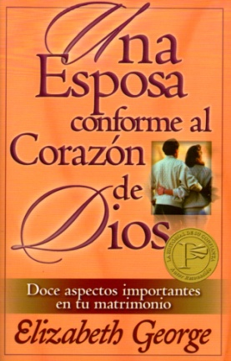
IMAGEN DEL LIBRO

RESEÑA | QUÉ NECESITAS PARA LOGRAR UN MATRIMONIO EXTRAORDINARIO

